상품제안서
반달팬시자루부채-하트모양 | 상품코드: F18923

 |  |  |  |  |  |  | 02-412-0044 | www.easy1.co.kr
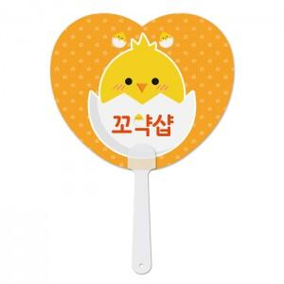

【상세/제작정보】 | <p><span style="font-size: 14pt;"><b>* 배송비- 한박스 500개 3500원/별도</b></span></p>

【인쇄/포장옵션】 | 풀칼라 / 벌크

【공급단가】 | 수량 | 500~ | 1,000~ | 3,000~ | 5,000~ | 10,000~
*VAT별도 | 단가 | 340원 | 340원 | 330원 | 320원 | 310원

【상품 URL】 | https://easy1.co.kr:443/src/goods_detail.php?gdno=18923

